Handleiding
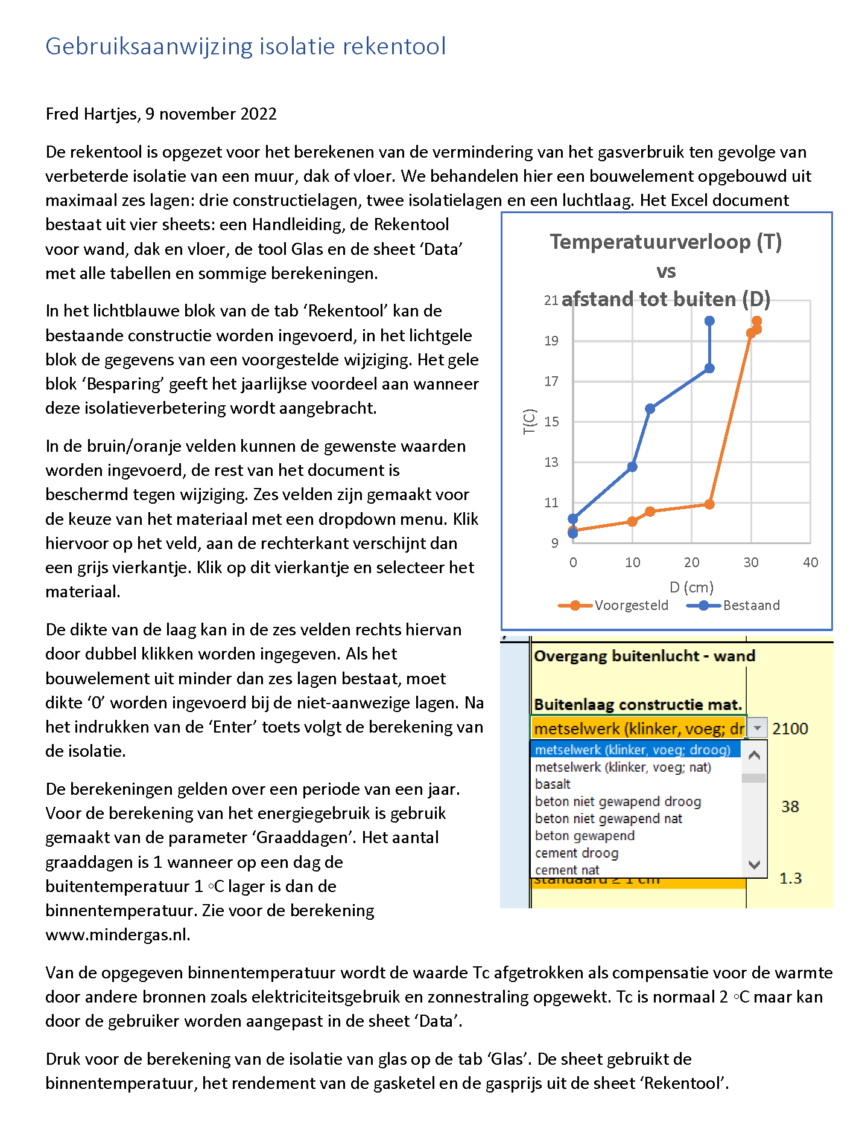
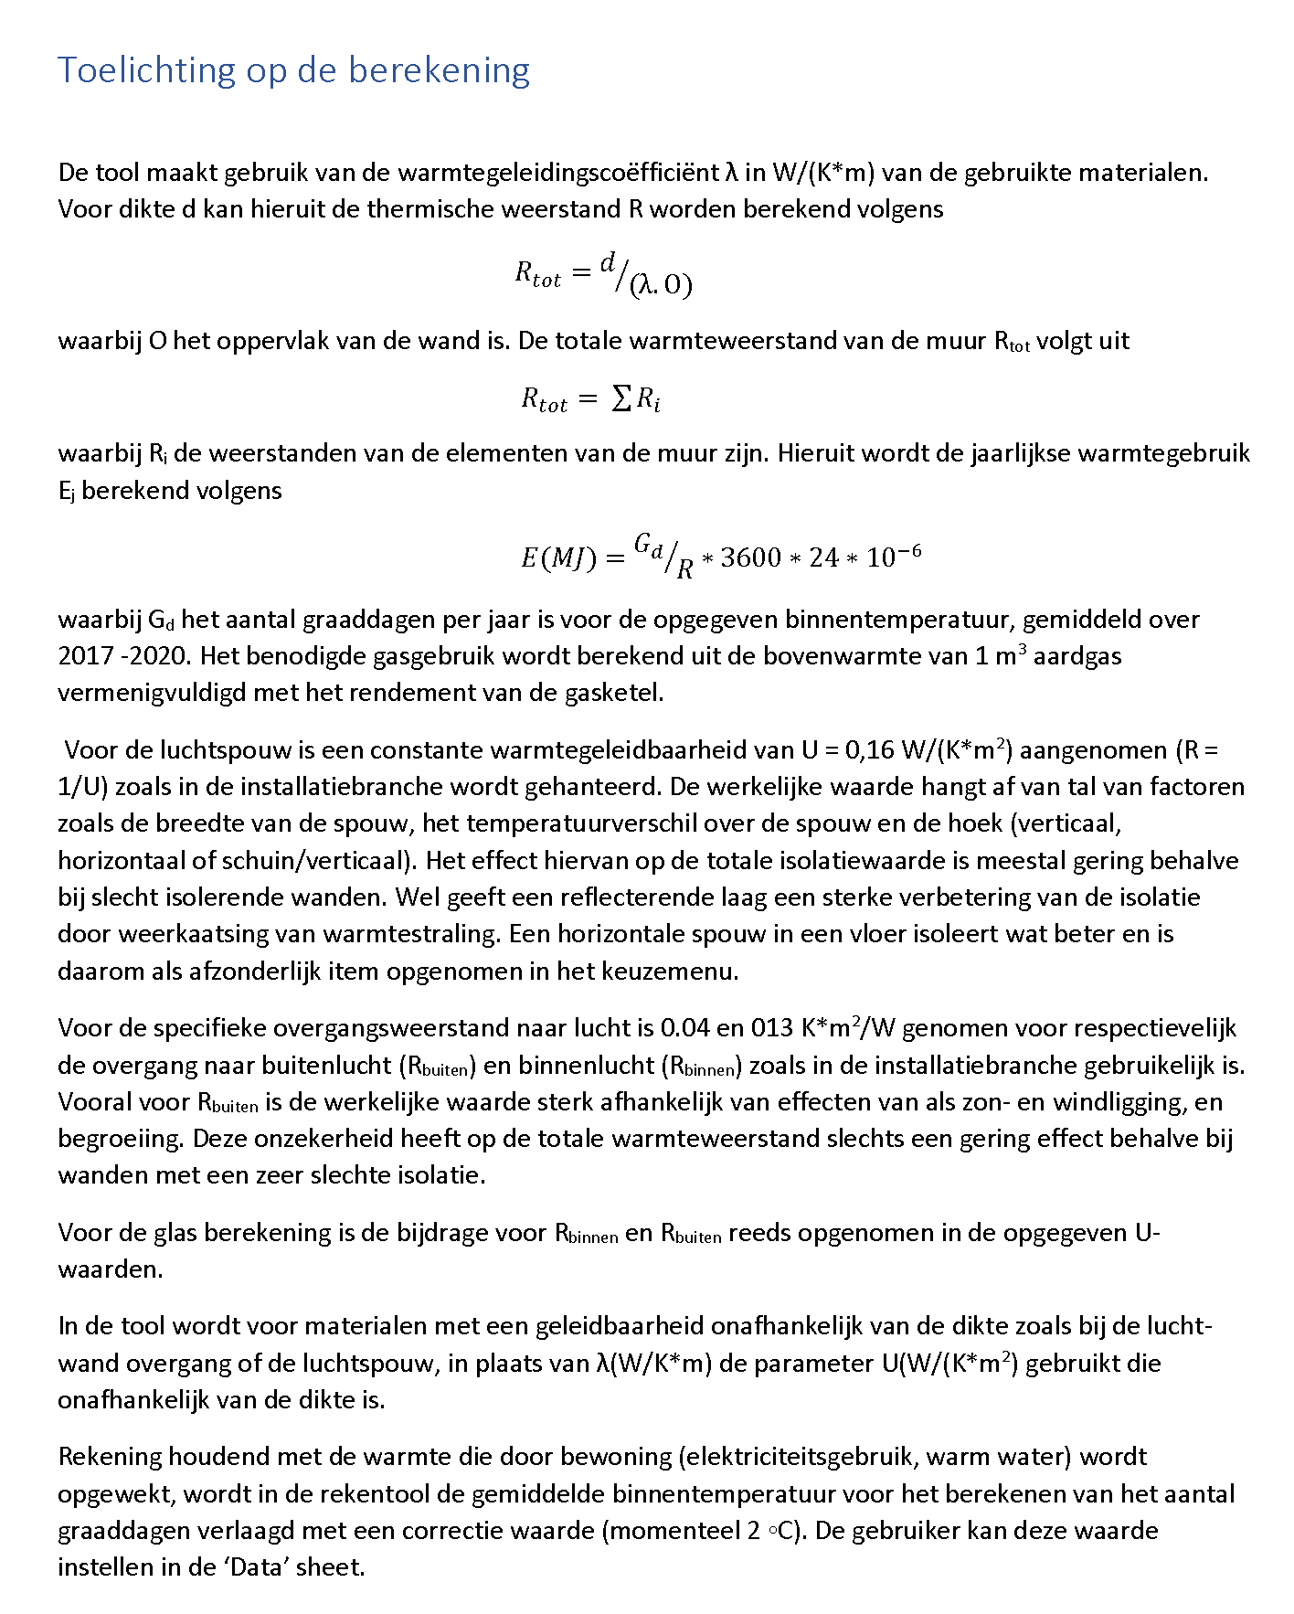

Rekentool
Temperatuurverloop (T) vs afstand tot buiten (D)
Wand- dak- vloeropbouw | Bestaand |  |  | Wand- dak- vloeropbouw | Voorgesteld
 |  | Laagdikte | Therm. Weerst. |  |  | Laagdikte | Therm. Weerst. | (cm) | Tc | (cm) | Tc voorg.
 | λ of U | (cm) | Rc (K.m2/W) |  | λ of U | (cm) | Rc (K.m2/W) | 0 | 9.500 | 0 | 9.500
Overgang buitenlucht - wand | 10 | - | 0.100 | Overgang buitenlucht - wand | 10 | - | 0.100 | 0 | 11.240 | 0 | 9.692
 |  |  |  |  |  |  |  | 10 | 12.929 | 10 | 9.878
Buitenlaag constructie mat. |  |  |  | Buitenlaag constructie mat. |  |  |  | 10 | 12.929 | 20 | 17.262
metselwerk (klinker, voeg; droog) | 1.03 | 10 | 0.097 | metselwerk (klinker, voeg; droog) | 1.03 | 10 | 0.097 | 20 | 15.712 | 20 | 17.262
 |  |  |  |  |  |  |  | 32 | 17.739 | 32 | 17.485
2e laag isolatiemateriaal |  |  |  | 2e laag isolatiemateriaal |  |  |  | 32 | 17.739 | 37 | 19.717
geen | 1000 | 0 | 0.00 | pur-schuim | 0.026 | 10 | 3.846 | 32.0 | 17.739 | 38 | 19.750
 |  |  |  |  |  |  |  | 32.0 | 20.000 | 38 | 20.000
3e laag luchtspouw |  |  |  | 3e laag luchtspouw
standaard ≥ 1 cm | 6.25 | 10 | 0.160 | standaard ≥ 1 cm | 6.25 | 0 | 0.000

4e laag constructiemateriaal |  |  |  | 4e laag constructiemateriaal
metselwerk (klinker, voeg; droog) | 1.03 | 12 | 0.117 | metselwerk (klinker, voeg; droog) | 1.03 | 12 | 0.117

5e laag isolatiemateriaal |  |  |  | 5e laag isolatie materiaal
geen | 1000 | 0 | 0.00 | houtwol | 0.043 | 5 | 1.163

6e laag constructiemateriaal |  |  |  | 6e laag constructie mat.
geen | 1000 | 0 | 0.000 | stuclaag (gips) | 0.58 | 1 | 0.017
Overgang binnenlucht - wand | 7.69 | - | 0.130 | Overgang binnenlucht - wand | 7.69 | - | 0.130
RT totaal (K.m2/W) | 0.604 |  |  | Rc totaal (K.m2/W) | 5.470
Warmteflow per jaar (MJ/m2) | 375.9 |  |  | Warmteflow per jr (MJ/m2) | 41.5
Oppervlakte (m2) | 20.0 | Binnentemp. Tbin (C) |  | Oppervlakte (m2) | 20.0
Flow totaal per jaar (MJ) | 7518.5 | 20 | (gemiddeld) | Flow totaal per jaar (MJ) | 829.7
Flow totaal per jaar (kWh) | 2088.5 | Graaddagen |  | Flow totaal per jaar (kWh) | 230.5
m3 aardgas per jaar | 232.37 | 2626.2 |  | m3 aardgas per jaar | 25.64
Kosten (€) per jaar | 697.10 | Rendement gasketel |  | Kosten (€) per jaar | 76.93
Besparing |  | 92%
Gas (m3) per jaar | 206.72 | Gasprijs (€/m3)
Kosten (€) per jaar | 620.17 | 3

Glas
 |  |  |  | Glas berekening

 |  | Bestaand |  |  |  |  |  | Voorgesteld
 | Specifieke warmte geleiding U | Oppervlakte | Warmteflow | m3 aardgas | Kosten gasverbruik (€) |  | Specifieke warmte geleiding U | Oppervlakte | Warmteflow | m3 aardgas | Kosten gasverbruik (€)
Soort glas | (W/(K.m2)) | (m2) | per jaar (MJ) | per jaar | per jaar | Soort glas | W/(m2/K)) | (m2) | per jaar (MJ) | per jaar | per jaar
enkel glas | 5.90 | 10 | 13231.3 | 408.93 | 1226.78 | enkel glas | 5.90 | 10.000 | 6124.5 | 189.28 | 567.84
Geen | 1000.00 |  |  |  |  | kozijnfolie | 5.00
Geen | 1000.0 |  |  |  |  | Geen | 1000.0
U totaal | 5.831 |  |  |  |  | U totaal | 2.699
 |  | (De binnentemperatuur kan worden gewijzigd

Binnentemperatuur (C) | 20 | gewijzigd in de Rekentool sheet.)
Graaddagen/jaar | 2626.2
Gasprijs (€/m3) | 3.00

---------- Besparing ----------
Aardgas (m3) per jaar |  | 219.64
Gas kosten (€) per jaar |  | 658.93

Data
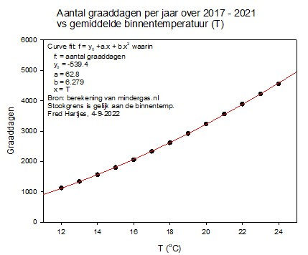
constructiemateriaal | Density | λ | isolatiemateriaal | Density | λ | Dikte ber. |  |  |  |  | Warmteoverdracht door straling
Eigen keuze 1 | 1 | 1 | Eigen keuze 1 | 1 | 0.100 | 1 |  |  |  |  | Q = ε * 56,7 * 10-9 * T4 (= ε * σ * T4 = ε * Qz)
Eigen keuze 2 | 1 | 0.8 | Eigen keuze 2 | 1 | 0.100 | 1
Eigen keuze 3 | 1 | 1 | Eigen keuze 3 | 1 | 0.100 | 1 |  |  |  |  | waarbij:
Eigen keuze 4 | 1 | 1 | Eigen keuze 4 | 1 | 0.100 | 1 |  |  |  |  | Q = de warmtestroomdichtheid van de afgegeven straling (W/m2)
geen | 0 | 1000 | geen | 0 | 1000.000 | 1 |  |  |  |  | ε = de emissiecoëfficiënt van het materiaaloppervlak
asbestcement droog | 1600 | 0.55 | Aminotherm |  | 0.035 | 1 |  |  |  |  | T = de absolute temperatuur (K)
asbestcement nat | 1900 | 1.1 | calcium silicaat | 870 | 0.175 | 1 |  |  |  |  | σ = stralingsconstante of Stefan-Boltzmann-constante (W/m2K4)
baksteen droog | 1900 | 0.7 | cellenbeton | 600 | 0.160 | 1 |  |  |  |  | Qz = de warmtestraling van het "zwarte lichaam"
baksteen nat | 1900 | 1.15 | cellulose (papiervlokken) | 45 | 0.038 | 1
baksteen hol (vloer) | 2000 | 0.66 | cellulose korrels | 500 | 0.070 | 1 |  |  |  |  | dQ/dT= 4 ε.σ.T3 |  | (W/m2K) | σ
metselwerk (klinker, voeg; droog) | 2100 | 1.03 | glaswol | 35 | 0.036 | 1 |  |  |  |  | λ = | 4.88 |  | 5.67E-08
metselwerk (klinker, voeg; nat) | 2100 | 1.39 | houtvezelplaat 4 cm | 50 | 0.036 | 1 |  |  |  |  | R= | 0.205
basalt | 3000 | 3.5 | houtwol | 220 | 0.043 | 1 |  |  |  |  |  |  |  | T (K)
beton niet gewapend droog | 1750 | 1.15 | houtwoldeken | 55 | 0.038 | 1 |  |  |  |  |  |  |  | 288
beton niet gewapend nat | 1750 | 1.3 | icynene open cel | 40 | 0.037 | 1
cellenbeton | 600 | 0.16 | icynene gesloten cel | 40 | 0.027 | 1 |  |  |  |  |  |  |  | ε
beton gewapend | 2500 | 1.8 | isowool | 190 | 0.070 | 1 |  |  |  |  |  |  |  | 0.9
cement droog | 1900 | 0.93 | kapok |  | 0.034 | 1 | Berekening graaddagen
cement nat | 1900 | 1.5 | katoen |  | 0.040 | 1 | Y0 | -539.375 |  |  |  | R lucht buiten (K*m2/W)
dakpan (beton) | 2100 | 1.5 | katoenwol |  | 0.038 | 1 | a | 62.845 |  |  |  | 0.10
dakpan (keramisch) | 2100 | 1.28 | kokosvezel als isolatie |  | 0.043 | 1 | b | 6.279 |  |  |  | R lucht binnen (K*m2/W)
glas | 2400 | 0.85 | kurk | 150 | 0.045 | 1 | Tbin(oC) | 20.0 |  |  |  | 0.13
grindbeton ongewapend droog | 2300 | 1.5 | leer |  | 0.140 | 1 | Corr andere bron (Tc) | 2.0
grindbeton ongewapend nat | 2300 | 2 | lucht | 1 | 0.025 | 1 | Tbcor | 18.0 |  |  |  | Calorische warmte aardgas (bovenwarmte)
grindbeton gewapend droog | 2300 | 1.9 | multi folie |  | 0.018 | 1 | Graaddagen/jaar | 2626.2 |  |  |  | 35.17 | MJ/m3
grindbeton gewapend nat | 2300 | 2.3 | papier | 950 | 0.180 | 1 | T0(oC) ref voor plot | 9.5 |  |  |  | Rendement HR ketel
graniet droog | 2500 | 3.5 | perliet | 90 | 0.068 | 1 |  |  |  |  |  | 92%
graniet nat | 2500 | 4.3 | PIR |  | 0.024 | 1 |  |  |  |  |  | Netto cal. warmte aardgas
gipsplaat | 715 | 0.16 | polystyreenschuim (eps) | 25 | 0.038 | 1 | Column1 | Column12 | Column2 | Column3 |  | 32.36 | MJ/m3
grond | 1700 | 2 | polystyreenkorrels | 15 | 0.040 | 1 | standaard ≥ 1 cm | 1.3 | 6.250 | 1 |  | Aardgasprijs incl. energ.label., ODE en BTW
grond (humus) | 1450 | 0.78 | pur-schuim | 38 | 0.026 | 1 | horizontaal ≥ 1 cm | 1.3 | 5.000 | 1 |  | 3 | (€/m3)
hardboard | 1000 | 0.29 | pur-schuim (spuitbus) | 33 | 0.035 | 1 | reflect. folie ≥ 1 cm | 1.3 | 2.222 | 1
hout hard |  | 0.19 | recticel isolatieplaat |  | 0.022 | 1 | dun(<< 1cm) | 1.3 | 1000.000 | 0
hout zacht |  | 0.15 | resol hardschuim | 39 | 0.021 | 1
houtwolcementplaat licht | 350 | 0.07 | resol hardschuim | 60 | 0.029 | 1 | soort glas | U
houtwolcementplaat zwaar | 700 | 0.21 | riet (dakbedekking) | 300 | 0.090 | 1 | Geen | 1000.00
hennep | 38 | 0.04 | rockfit premium | 50 | 0.033 | 1 | enkel glas | 5.90
isolatiesteen A3 | 1000 | 0.3 | schuimrubber |  | 0.045 | 1 | glas in lood | 6.60
kalkmortel | 1600 | 0.7 | steenwol | 100 | 0.036 | 1 | glas I L in dubbel glas | 2.00
kalksteen (zacht) | 2280 | 1.6 | stro | 100 | 0.054 | 1 | dubbel met glas-i-l | 1.70
kalksteen (hard) droog | 2650 | 2.3 | stroplaat | 300 | 0.100 | 1 | dubbel glas-i-l low E | 1.25
kalksteen (hard) nat | 2650 | 2.9 | textiel als isolatie | 40 | 0.039 | 1 | low E folie | 7.70
kalkzandsteen | 1980 | 0.9 | Tonzon vloerisolatie |  | 0.200 | 0 | kozijnfolie | 5.00
kalkzandsteen hoogbouwelement | 2300 | 1.3 | turf | 270 | 0.100 | 1 | voorzetraam | 5.00
kalkzandsteen (hol) | 1000 | 0.5 | Ureumformaldehyde (UF) |  | 0.084 | 1 | stand. dubbel | 1.80
kalkzandsteen thermo-kimblok |  | 0.33 | vermiculiet korrels | 85 | 0.055 | 1 | HR | 1.85
klei droog | 1700 | 1.2 | vermiculite (plaat) | 750 | 0.170 | 1 | HR+ | 1.37
klei nat | 1800 | 1.8 | vezelcement | 1750 | 0.370 | 1 | HR++ | 1.20
leem |  | 1.7 | vlas, vlaswol (als isolatie) | 25-50 | 0.038 | 1 | HR++ beste kwaliteit | 0.90
lichtbeton (1300) droog | 1300 | 0.5 | vlasplaat (vlasvezelplaat) | 500 | 0.130 | 1 | triple glas spouw<15 mm | 0.90
lichtbeton (1300) nat | 1300 | 0.8 | wol (geweven) | 375 | 0.050 | 1 | triple glas spouw>15 mm | 0.70
lichtbeton (1900) droog | 1900 | 0.95 | wol (schaap) | 20 | 0.038 | 1 | Vacuum glas 8.6 mm | 0.45
lichtbeton (1900) nat | 1900 | 0.95 | zachtboard | 275 | 0.090 | 1 | rolgordijn | 15.00
marmer droog | 2750 | 2.1 | zand droog | 1600 | 0.200 | 1 | plisségordijn | 11.00
marmer nat | 2750 | 2.9 | zand nat | 1750 | 1.000 | 1 | plisségord. al coating | 3.20
mergel | 1500 | 2.15 | zandsteen droog | 2150 | 2.900 | 1
MDF |  | 0.14 | zandsteen nat | 2150 | 5.000 | 1
multiplex | 625 | 0.15
osb plaat |  | 0.1
pe (polyethyleen) | 840 | 0.23
pleisterlaag (cement) droog | 1900 | 0.9
pleisterlaag (cement) nat | 1900 | 1.5
pleisterlaag (gips) droog | 1300 | 0.5
pleisterlaag (gips) nat | 1300 | 0.8
pleisterlaag (kalk; zand) droog | 1600 | 0.7
pleisterlaag (kalk; zand) nat | 1600 | 0.8
porisosteen (A2 steen) | 1275 | 0.5
pvc-u (harde PVC) | 1300 | 0.16
rubber | 1400 | 0.23
siliconenkit |  | 0.2
spaanplaat (600) | 600 | 0.15
speksteen | 2990 | 6.4
stuclaag (gips) | 1300 | 0.58
stuclaag (kalk) | 1900 | 0.8
tegels (hardgebakken) | 2000 | 1.25
tufsteen droog | 1300 | 0.43
tufsteen nat | 1300 | 0.6
veen droog | 230 | 0.4
vloerverwarmingsboard | 1050 | 0.44

